Производительность
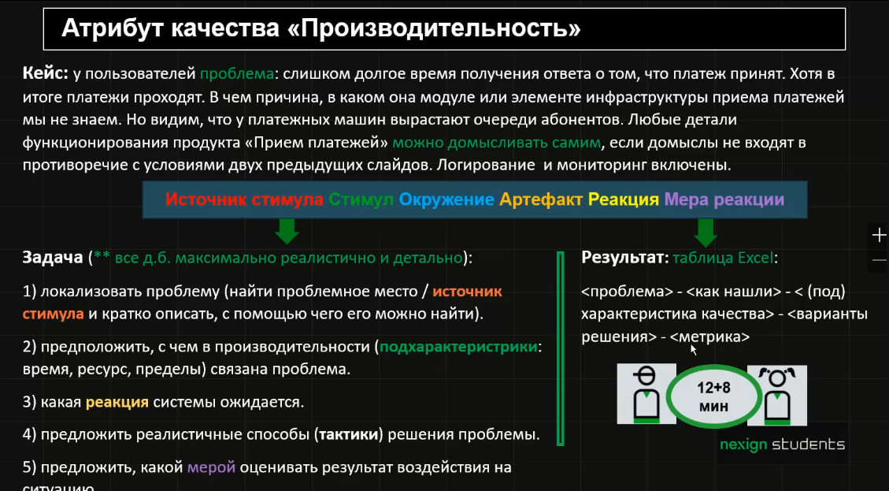
Проблема | Как нашли | Характеристика качества | Варианты решения | Метрика
Очередь запросов на сервере приёма платежей растёт быстрее, чем обрабатывается | По мониторингу: сравнить скорость поступления платежей и скорость обработки; посмотреть длину очереди во времени | Производительность → пределы (capacity) | Горизонтально масштабировать обработчики платежей; добавить дополнительные экземпляры сервиса; настроить autoscaling | Длина очереди ≤ 100 запросов; отсутствие устойчивого роста очереди при штатной нагрузке
Недостаточное количество потоков/воркеров обработки платежей | Метрики thread pool: все рабочие потоки постоянно заняты, запросы ожидают свободного обработчика | Производительность → ресурс | Увеличить размер пула потоков; разделить пулы для разных типов операций; подобрать размер пула нагрузочным тестированием | Загрузка пула < 80%; время ожидания свободного потока p95 < 50 мс
Медленные запросы к БД при обработке платежа | APM/tracing показывает, что значительная часть времени запроса приходится на SQL; slow query log фиксирует долгие запросы | Производительность → время | Оптимизировать SQL; добавить необходимые индексы; устранить N+1; пересмотреть план выполнения запросов | Время SQL-запроса p95 < 100 мс
Исчерпан пул соединений с БД | Мониторинг connection pool показывает, что активные соединения достигают максимума, запросы ожидают соединение | Производительность → ресурс | Увеличить пул соединений в допустимых пределах; уменьшить время удержания соединения; оптимизировать работу с транзакциями | Ожидание соединения p95 < 20 мс; использование пула < 80%
Длительные транзакции блокируют обработку других платежей | По логам БД и мониторингу блокировок видны долгоживущие транзакции и lock wait | Производительность → время | Сократить транзакции; выполнять внешние вызовы вне транзакции; изменить порядок операций для уменьшения блокировок | Время ожидания блокировки p95 < 50 мс; длительность транзакции p95 < 200 мс
Синхронный вызов внешнего платёжного сервиса долго отвечает | Distributed tracing показывает большую длительность внешнего HTTP/RPC-вызова | Производительность → время | Асинхронная обработка; настроить timeout; использовать callback/webhook; выполнять независимые операции параллельно | Время внешнего вызова p95 < 500 мс; timeout rate < 1%

Удобство использования
№ | Подхарактеристика удобства | Особенности реализации | Метрика
1 | Целесообразность | Форма содержит только необходимое для операции поле лицевого счёта; понятное название и пример формата | ≥ 95% пользователей правильно понимают назначение поля без инструкции
2 | Изучаемость | Контекстная инструкция доступна непосредственно из формы и объясняет проведение платежа | ≥ 90% новых пользователей самостоятельно проводят первый платёж без помощи другого сотрудника
3 | Безошибочность | После ввода счёта система автоматически показывает ФИО абонента и текущий баланс, позволяя проверить получателя до зачисления | Доля платежей, ошибочно зачисленных другому абоненту, < 0,1%
4 | Безошибочность | Перед необратимой операцией показывается отдельное подтверждение с получателем, счётом и суммой | ≥ 99,9% подтверждённых операций имеют правильного получателя и сумму
5 | Доступность | Управление с клавиатуры, логичный Tab-порядок, подписи для screen reader, достаточный контраст, ошибки обозначаются не только цветом | 100% основных действий доступны с клавиатуры; соответствие WCAG 2.1 AA
6 | Эстетика | Итоговая сумма визуально выделена, но экран не перегружен; связанные данные сгруппированы | ≥ 90% пользователей за ≤ 2 с находят итоговую сумму в usability-тесте
7 | Управляемость | Основное и отменяющее действия визуально различаются; на основной кнопке указана сумма операции | ≥ 95% пользователей с первой попытки выбирают требуемое действие

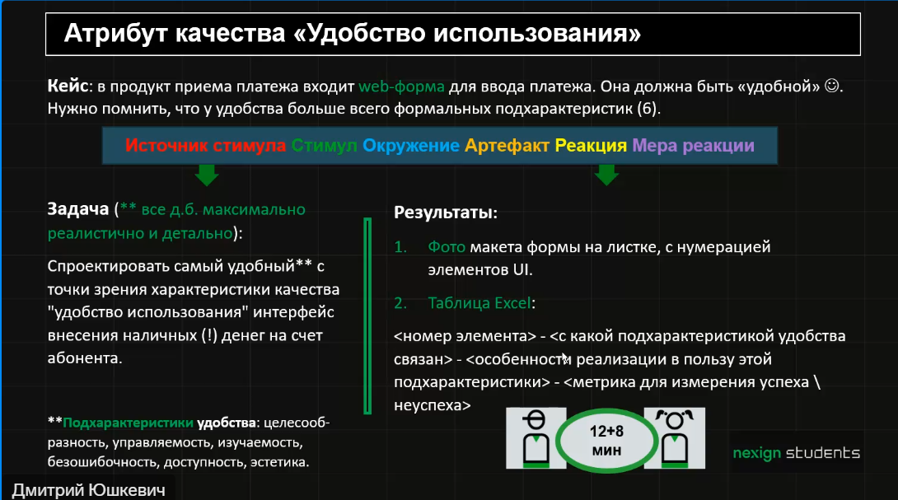

1. Номер Телефона |  |  | X
.+7 …....
Например: +7 921 123-45-67

2. Абонент
Иван И.
Оператор: МТС

3. Внесено наличными: 500 руб

 | Вставьте купюры в купюроприёмник
 | Принимаются: 100, 200, 500, 1000

4. Комиссия: |  |  | 10
На счёт поступит |  |  | 490

5. ☑ Получить электронный чек

 | Отмена |  | Пополнить

7. Нужна помощь?

Защищенность
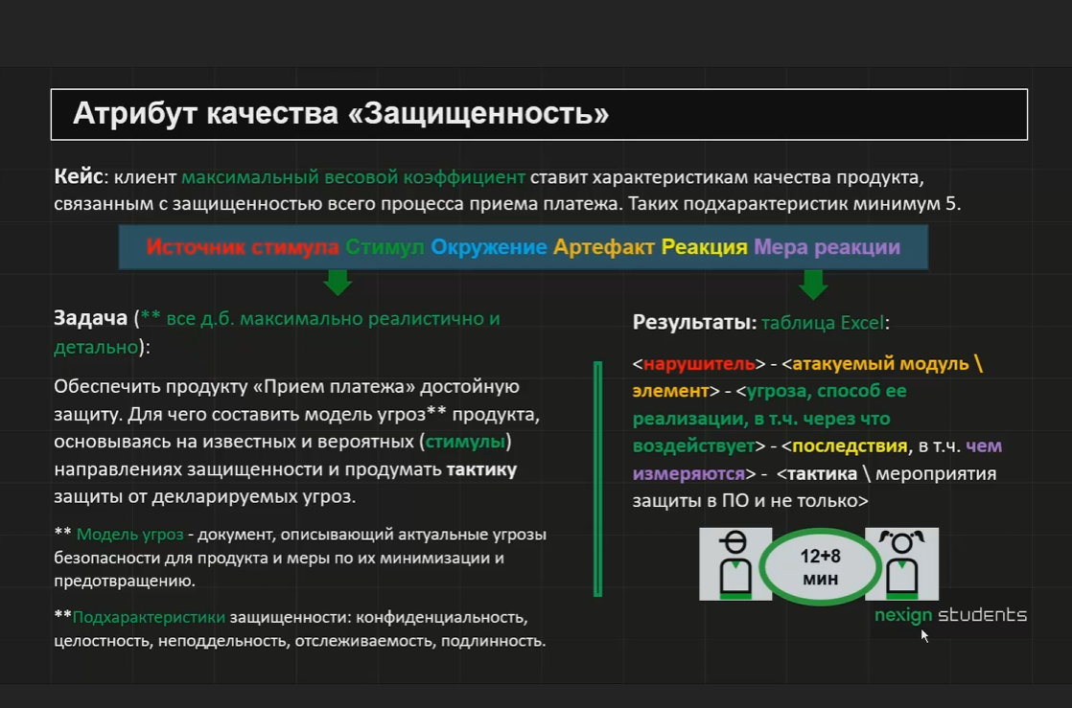
№ | Нарушитель | Атакуемый модуль | Угроза | Последствия | Тактика защиты
1 | Внешний злоумышленник | Форма оплаты и канал передачи | Перехват платёжных данных при передаче | Утечка данных карты, мошеннические списания | Использовать TLS 1.2+; не передавать данные карты через открытые каналы
2 | Фальшивомонетчик | Купюроприёмник | Фальшивое пополнение | Финансовый ущерб,Доля подозрительных/отклонённых купюр, сумма расхождений | Защита купюроприёмника, проверка подлинности, аудит операций
3 | Внешний злоумышленник | API / сервер приёма платежей | DDoS: массовая отправка запросов с целью исчерпания CPU, памяти, соединений или очереди | Замедление/недоступность приёма платежей; RPS, CPU, длина очереди, доля ошибок, uptime | Ограничение частоты запросов, защита от DDoS-атак с помощью межсетевого экрана веб-приложений, ограничение количества одновременных соединений и запросов от одного клиента.
4 | Внешний злоумышленник | БД платежей | изменение суммы/реквизитов транзакции через SQL-инъекцию | финансовые потери и число изменённых операций | параметризованные запросы, контроль целостности, резервирование
5 | Сотрудник | БД платежей | Несанкционированное изменение транзакции напрямую в бд | Нарушение целостности финансовых данных. Все изменений данных должны иметь внутри бд отдельного автора и указанную причину | Запрет прямого изменения полей в продовой бд, разделение привиелегий между ролями
6 | Посторонний с чужой учётной записью | Вход в систему | Выдаёт себя за уполномоченного сотрудника и оформляет платежи. | Операции от чужого имени; число входов и платежей с подозрительной учётной записи. | Личные учётные записи и второй фактор входа; запрет передачи пароля; блокировка сеанса при бездействии.
7 | Кассир, допустивший недосдачу | Сверка кассы и платежей | Не отражает приём наличных в системе либо оформляет сумму, отличную от полученной. | Расхождение учёта; сумма недостачи/излишка в ₽ за смену. | Сверять в конце смены суммы чеков, записей платежей и наличных; фиксировать ответственного и время.
8 | Вредоносное ПО | Очередь сообщений между модулями сервисов | Подмена сообщений о платежах внутри очередй | Другой сервис считает фиктивный платёж, совершит действия указанные в платеже и нарушит целостность данных | Аутендификация между сервисами, подпись сообщений
9 | Внешний злоумышленник | Сайт приёма платежей | Создаёт похожий сайт, на котором кассир вводит учётные данные и данные операции. | Компрометация доступа; число входов на поддельный адрес и инцидентов. | Открывать сервис через сохранённую корпоративную ссылку; проверять адрес; обучать сотрудников распознавать подмену.

